GAMEPLAY
Là 1 template sự kiện tăng game activities, game session, retention
Kích thích user tiêu phí từ các tính năng, và tăng hiệu quả doanh thu
Gameplay bám vào core trồng cây & sản xuất, cho phép user chơi tự do hơn
Key selling points:
1. Bán các gói cây sự kiện bằng KIM CƯƠNG/VÀNG để User kiếm TOKEN nhanh hơn, đua top BXH
2. Mua nhanh TOKEN bằng kim cương khi thiếu
3. Spentcoin cho game activites để kiếm cây sự kiện
EVENT TEMPLATE 2

CONCEPT

Event Gift Packs & Token 5
Choose pack to exchange
Event Achievement
Accumulate all event items, get rewards
Event Ranking
Event Token 5
- Game Activities
- Harvest Normal Plant
- Collect Product
- Harvest Event Trees
Event Token 1
Event Token 2
Event Token 3
Event Token 4 - Special

Exchange

GAMEPLAY

Là 1 sự kiện có duration từ ngày x đến ngày y
- Tham gia các tính năng core gameplay: Thu hoạch cây, thu lượm nông phẩm sẽ nhận các token sự kiện 1, 2, 3, 4 có tỷ lệ & số lượng dựa trên range thời gian trồng & sản xuất của cây trồng và nông phẩm
=> User trồng và sản xuất các loại vật phẩm có thời gian càng cao thì nhận càng nhiều token
- Người chơi trồng & thu hoạch cây sự kiện sẽ nhận token nhanh và nhiều hơn, mỗi token sẽ có tỷ lệ & số lượng drop riêng, có thể điều chỉnh limit user/server
- Cây sự kiện có thể collect từ các tính năng tương tự template 1, hoặc có thể mua từ shop. Ở template này, điều chỉnh cây sự kiện có thời gian trồng tương đối lâu hơn, tăng playing time của user
- Dùng combo token 1, 2, 3, 4 để lựa chọn và đổi các Pack quà tùy ý dựa theo mức độ sở hữu token của User. Token sau khi đổi quà sẽ bị trừ đi tương ứng với số lượng yêu cầu của pack quà đó
- Khi đổi pack quà, User nhận thêm Token 5 dùng để đổi quà tích lũy và xếp hạng sự kiện
- Token sự kiện thuộc kho 5 & 1 vài Token cho phép user được trao đổi, giao dịch như 1 item trong game, tạo môi trường tương tác sôi động hơn
- Các Token và cây sự kiện còn thừa sau khi kết thúc sự kiện sẽ tự động quy đổi thành Vàng và gửi vào hộp thư cho User
1. Nguyên tắc hoạt động

- Nguồn kiếm: tương tự như nguồn kiếm Event points của template 1
Thuộc tính:
- Thời gian thu hoạch cây linh động tùy event, ở template này thời gian sẽ lâu hơn
- Thu hoạch được Exp, Token, Gold (User trồng nhiều cũng có thêm lợi ích)
- Chỉ số của cây không chịu ảnh hưởng buff chỉ số từ chậu, trang trí như các cây bình thường.
- Thu hoạch không được hạt giống cây trồng của chính nó như cây thường. Tức là thu hoạch xong mất luôn cây đó, người chơi phải lấy hạt giống thu thập được từ các sources trước đó mới có cái để trồng.
2. Cây sự kiện
Tương tự tem

Bao gồm QUÀ ĐỔI THEO COMBO TOKEN & QUÀ TÍCH LŨY SPECIAL TOKEN
* Quà đổi theo combo:
- User được phép chọn và đổi bất kì gói quà nào mình thích
- Mỗi pack yêu cầu combo Token 1, 2, 3, 4 với số lượng tương ứng tùy theo giá trị pack quà
- Mỗi pack User có thể đổi được 1 số lần nhất định
- Các pack quà này cũng được chia theo group user level tương tự template 1
*Quà tích lũy:
- User khi đổi xong pack quà phía trên sẽ nhận thêm token đặc biệt thứ 5
- Tích lũy token này nhận thêm quà
- Quà đổi được sẽ chuyển vào hộp thư
3. Quà sự kiện

UI FLOW
1. Unlock sự kiện
 | LV unlock: 11
 | Khi đủ Lv unlock, giữa vườn nhà sẽ xuất hiện NPC Sói đại diện cho Event
 | NPC nằm ngay trước nhà Thành Tựu
 | NPC này có thể thay đổi anim, skin tùy theo concept của sự kiện
 | Touch vào NPC mở giao diện đổi quà sự kiện
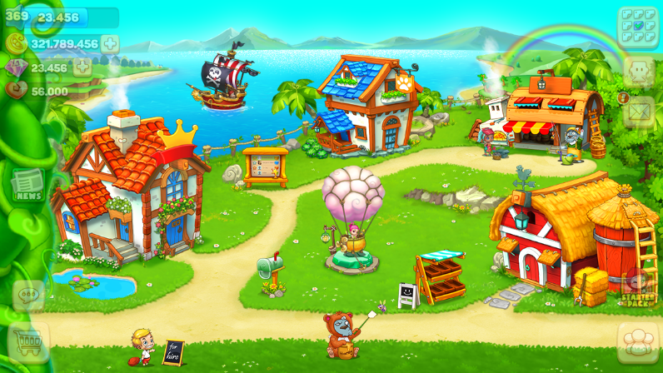

2. Trang tin tức khi có sự kiện
 | Thông tin sự kiện sẽ nằm trên trang tin tức ngay góc trái giao diện chính, show tất cả các sự kiện đang có

Tin tức

 | Touch vào dấu mũi tên bên cạnh để show thông tin chi tiết: Thời gian & gameplay
 | Touch PLAY để vào giao diện đổi quà sự kiện

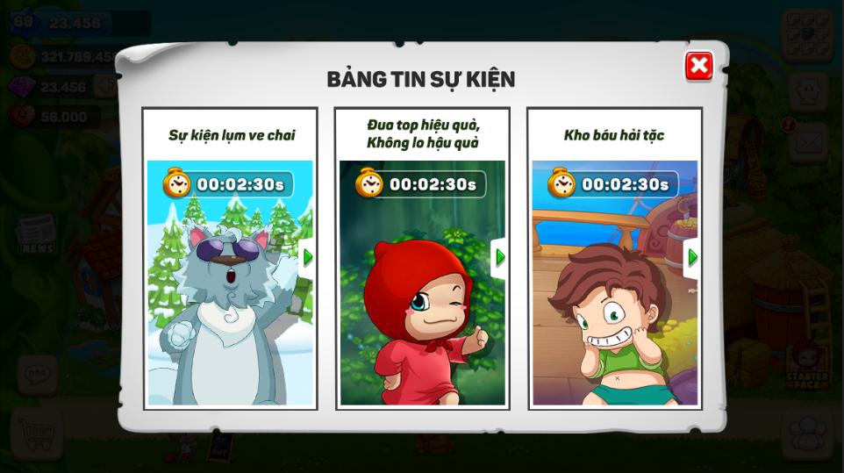
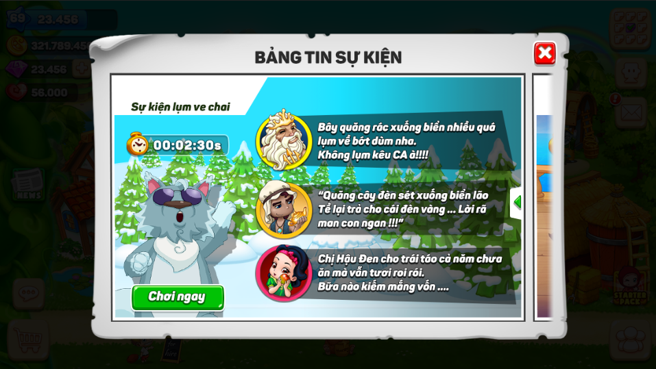

3. Đổi quà sự kiện

Bạn đang có:
Là token của sự kiện, gồm:
- Ô hình ảnh
- Ô số lượng yêu cầu
+ Đủ token: chữ xanh
+ Không đủ: Chữ đỏ
- Token thiếu có thể mua nhanh bằng kim cương bằng cách touch vào dấu cộng ngay bên dưới, dấu cộng mua nhanh chỉ xuất hiện ở những ô có token không đủ số lượng
Hoặc touch vào button "Đổi quà" để mua toàn bộ token còn thiếu của combo quà đó

Giao diện gồm 3 phần:
- Phần đổi quà theo combo
- Phần thống kê token đang có
- Phần đổi quà tích lũy special token
a
9
c
5
d
3
b
7
COMBO
QUÀ X

Đổi quà

a
11
b
9
c
7
d
5
COMBO
QUÀ Y
Hết lượt

a
13
b
11
c
9
COMBO
QUÀ Z
Đổi quà

Sample cho 1 combo đổi quà, bao gồm:
- Giao diện đổi quà theo từng hàng (Có thể scroll)
- Mỗi combo quà sẽ có 1 yêu cầu về loại và số lượng token khác nhau
- Mỗi combo quà sẽ có giới hạn số lần đổi
Người chơi sẽ nhìn thấy trong cửa sổ pop up xác nhận
- Combo quà thể hiện dưới dạng hộp quà đủ màu sắc, phân biệt giá trị quà tặng, touch giữ sẽ hiện thông tin chi tiết quà tặng và số lần đổi (Đã đổi/giới hạn đổi)
- Trạng thái combo quà bao gồm:
+ Chưa đổi được: Không đủ token yêu cầu, button "Đổi quà" disable, touch vào pop up mua nhanh tổng token còn thiếu
+ Đổi được: Button "Đổi" active ngay bên dưới
=> Touch đổi sẽ có pop up xác nhận
+ Hết lượt: Lượt đã đổi = giới hạn đổi cho phép
Gắn tag "Hết Lượt" ngay trên hộp quà
=> Những combo hết lượt sẽ tự động move xuống dưới cùng
 |  |  | Hint thông tin combo quà khi touch hold
Gói quà này có:
Bạn đã đổi 0/10 lượt
item 1
x9
item 2
item 3
x3
x1
x5
x4
item 4
item 5
Thống kê cho User biết đang có những token nào, số lượng bao nhiêu
a
13
b
13
c
13
d
13
e
13

UI tích lũy tương tự như evt template 1
Thay đổi shape khác, không dùng thanh tiến trình nữa tạo sự mới mẻ

 |  | Giao diện mua nhanh token còn thiếu (Mua lẻ & mua cả combo) | Giao diện xác nhận khi chọn đổi quà
KHÔNG ĐỦ VẬT PHẨM RỒI!
Mua các vật phẩm còn thiếu với giá:
item 1
x9
15000
item 2
item 3
x3
x1
item 4
x5
item 5
x4
Bạn chọn đổi gói quà này?
Bạn đã đổi 0/10 lượt
item 1
item 2
item 3
x3
x1
x5
x4
item 4
item 5
x9
Đồng ý

4. UI TỪ ARTIST

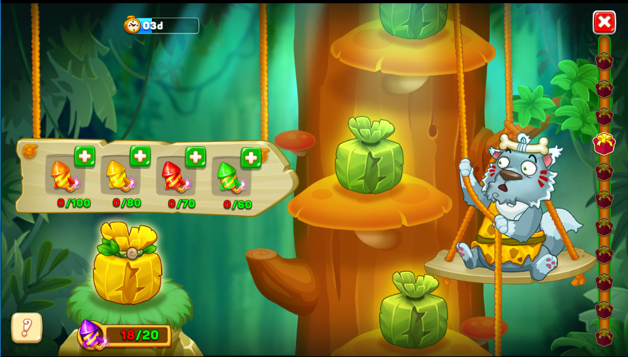
Touch chọn "Đồng ý", Hệ thống thực hiện lệnh đổi quà và cộng 1 vào số lần đã đổi

Dùng concept Sói già trong Rừng xanh:
- User chọn/kéo gói quà nào, Sói sẽ có anim kéo dây thừng và scroll tới gói quà đó
- Đồng thời bảng gỗ request token các loại sẽ thả từ trên xuống với số loại và số lượng token tương ứng theo data
- Quà tích lũy token đặc biệt nằm trên tổ rơm ngay góc trái màn hình
=> Chỉ show từng mốc theo quá trình chơi của User
- User có thể theo dõi các vị trí mốc quà đổi ở thanh bar bên tay phải: Đang ở vị trí nào, ô quà màu đỏ sẽ sáng lên
Có thể chọn để kéo nhanh đến ô quà cần đổi.

